usung n8n
 |  |  |  | https://phandong752.app.n8n.cloud/workflow/ew4gYHcJoRPrTVoU
 |  |  |  | username | phandong752@gmail.com
 |  |  |  | pass | nPxiZgmA!8LEwPj
khái niệm
 | một công cụ mã nguồn mở mạnh mẽ dùng để tự động hóa quy trình làm việc, kết nối các ứng dụng và dịch vụ với nhau để thực hiện các tác vụ tự động mà không cần can thiệp thủ công. Nó cho phép bạn xây dựng các "workflow" (quy trình làm việc) phức tạp một cách trực quan, sử dụng giao diện kéo-thả để kết nối các "nodes" (nút) - là các khối lệnh hoặc hành động tương ứng với các ứng dụng hoặc dịch vụ khác nhau.

tính năng
1 | kết nối đa ứng dụng
2 | Workflow linh hoạt
3 | Tích hợp API và các webhook |  |  |  |  | Workflow : quy trình làm việc
4 | Self-hosted hoặc cloud-hosted |  |  |  |  | https://webhook.site/ | test webhook có hoạt động ko |  |  | https://webhook.site/#!/view/f6d811a3-53d5-4e19-8f05-56694b7de55f/d7d6b471-133c-4bfb-ab61-9cfa14ef1dfc/1
5 | Mã nguồn mở

cách cài đặt
1 | Docker
2 | npm
3 | Cloud

về cluond thì
khái niệm
1 | trigger | là một loại node đặc biệt được sử dụng để bắt đầu một workflow
 |  | Trigger sẽ kích hoạt workflow dựa trên một sự kiện xảy ra, chẳng hạn như:
 | - | Một email mới được nhận.
 | - | Dữ liệu được cập nhật trong một cơ sở dữ liệu.
 | - | Một webhook nhận được yêu cầu.
 | - | Thời gian định sẵn (theo lịch trình). |  |  |  |  |  |  | Schedule Trigger: Tự động kích hoạt workflow mỗi 30 phút (hoặc khoảng thời gian bạn thiết lập).
 |  | Ví dụ về trigger phổ biến: |  |  |  |  |  |  | Manual Trigger: Dùng khi bạn muốn chạy thử workflow một cách thủ công.
 | - | Webhook Trigger: Kích hoạt workflow khi một yêu cầu HTTP được gửi đến endpoint webhook.
 | - | Cron Trigger: Kích hoạt workflow theo lịch trình, ví dụ: hàng ngày vào 8 giờ sáng.
 | - | Email Trigger: Kích hoạt workflow khi nhận được email mới.
2 | Node | Node là các khối xây dựng của workflow trong n8n. Mỗi node thực hiện một tác vụ cụ thể như:
 |  | - | Xử lý dữ liệu.
 |  | - | Gửi email.
 |  | - | Lấy dữ liệu từ API.
 |  | - | Thao tác trên cơ sở dữ liệu.
 | - | App or Action Nodes
 | - | Trigger Nodes
 | - | Core Nodes
 | - | Cluster Nodes

 | Mối quan hệ giữa Trigger và Node

 | Một trigger là điểm bắt đầu của workflow, xác định khi nào workflow nên chạy.
 | Các node được thêm sau trigger để thực hiện các tác vụ khác nhau, xử lý dữ liệu theo logic mà bạn thiết kế.

 | Ví dụ một workflow cơ bản:

 | 1. Trigger: Cron Trigger (chạy hàng ngày vào 9 giờ sáng).
 | 2. Node 1: HTTP Request Node (lấy dữ liệu từ API).
 | 3. Node 2: Function Node (xử lý và định dạng dữ liệu).
 | 4. Node 3: Google Sheets Node (ghi dữ liệu vào Google Sheets).

 |  |  |  |  |  |  | trigger | node | action

 |  |  |  |  |  |  | học đến đây
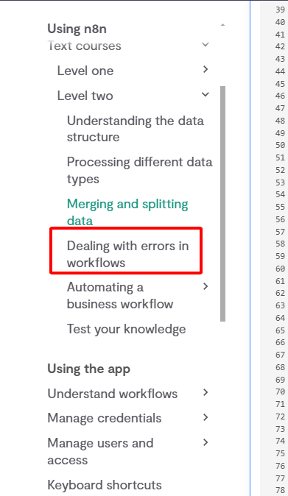

kết hợp n8n với shopify
1 | tạo app
2 | trigger
3 | shopify là 1 node trong n8n

